Tabelle1
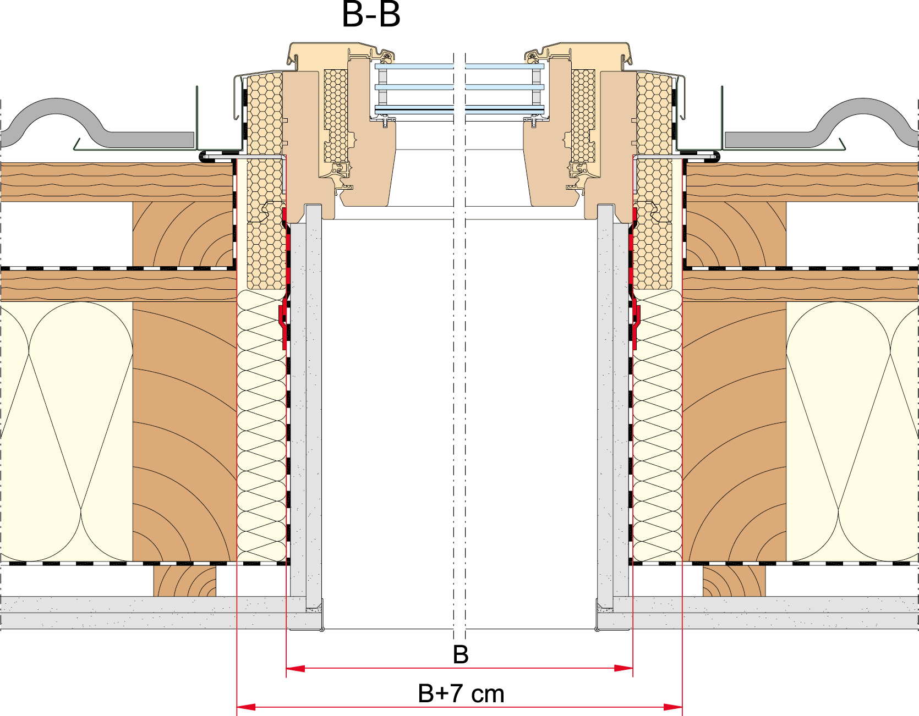
Eingabe
Blendrahmenbreite | B: | 940 | mm
Blendrahmenhöhe | H: | 1180 | mm |  | Qx: | L1 | = 117 mm
Dachaufbau Gesamt | T: | 400 | mm |  | R6/R8/i8: | L1 | = 110 mm
Länge_Einstand | L1: | 110 | mm |  | R3/R4/R5/R7: | L1 | = 82 mm

Ausgabe
Dachneigung: | 15° | 20° | 25° | 30° | 35° | 40° | 45° | 50° | 55° | 60° | 65° | 70° | 75° | 80° | 85°
Länge X | 1082 mm | 797 mm | 622 mm | 502 mm | 414 mm | 346 mm | 290 mm | 243 mm | 203 mm | 167 mm | 135 mm | 106 mm | 78 mm | 51 mm | 25 mm
Länge Y | 78 mm | 106 mm | 135 mm | 167 mm | 203 mm | 243 mm | 290 mm | 346 mm | 414 mm | 502 mm | 622 mm | 797 mm | 1082 mm | 1645 mm | 3315 mm

Länge Y + H + X: | 2300 mm | 2042 mm | 1897 mm | 1810 mm | 1757 mm | 1729 mm | 1720 mm | 1729 mm | 1757 mm | 1810 mm | 1897 mm | 2042 mm | 2300 mm | 2836 mm | 4480 mm

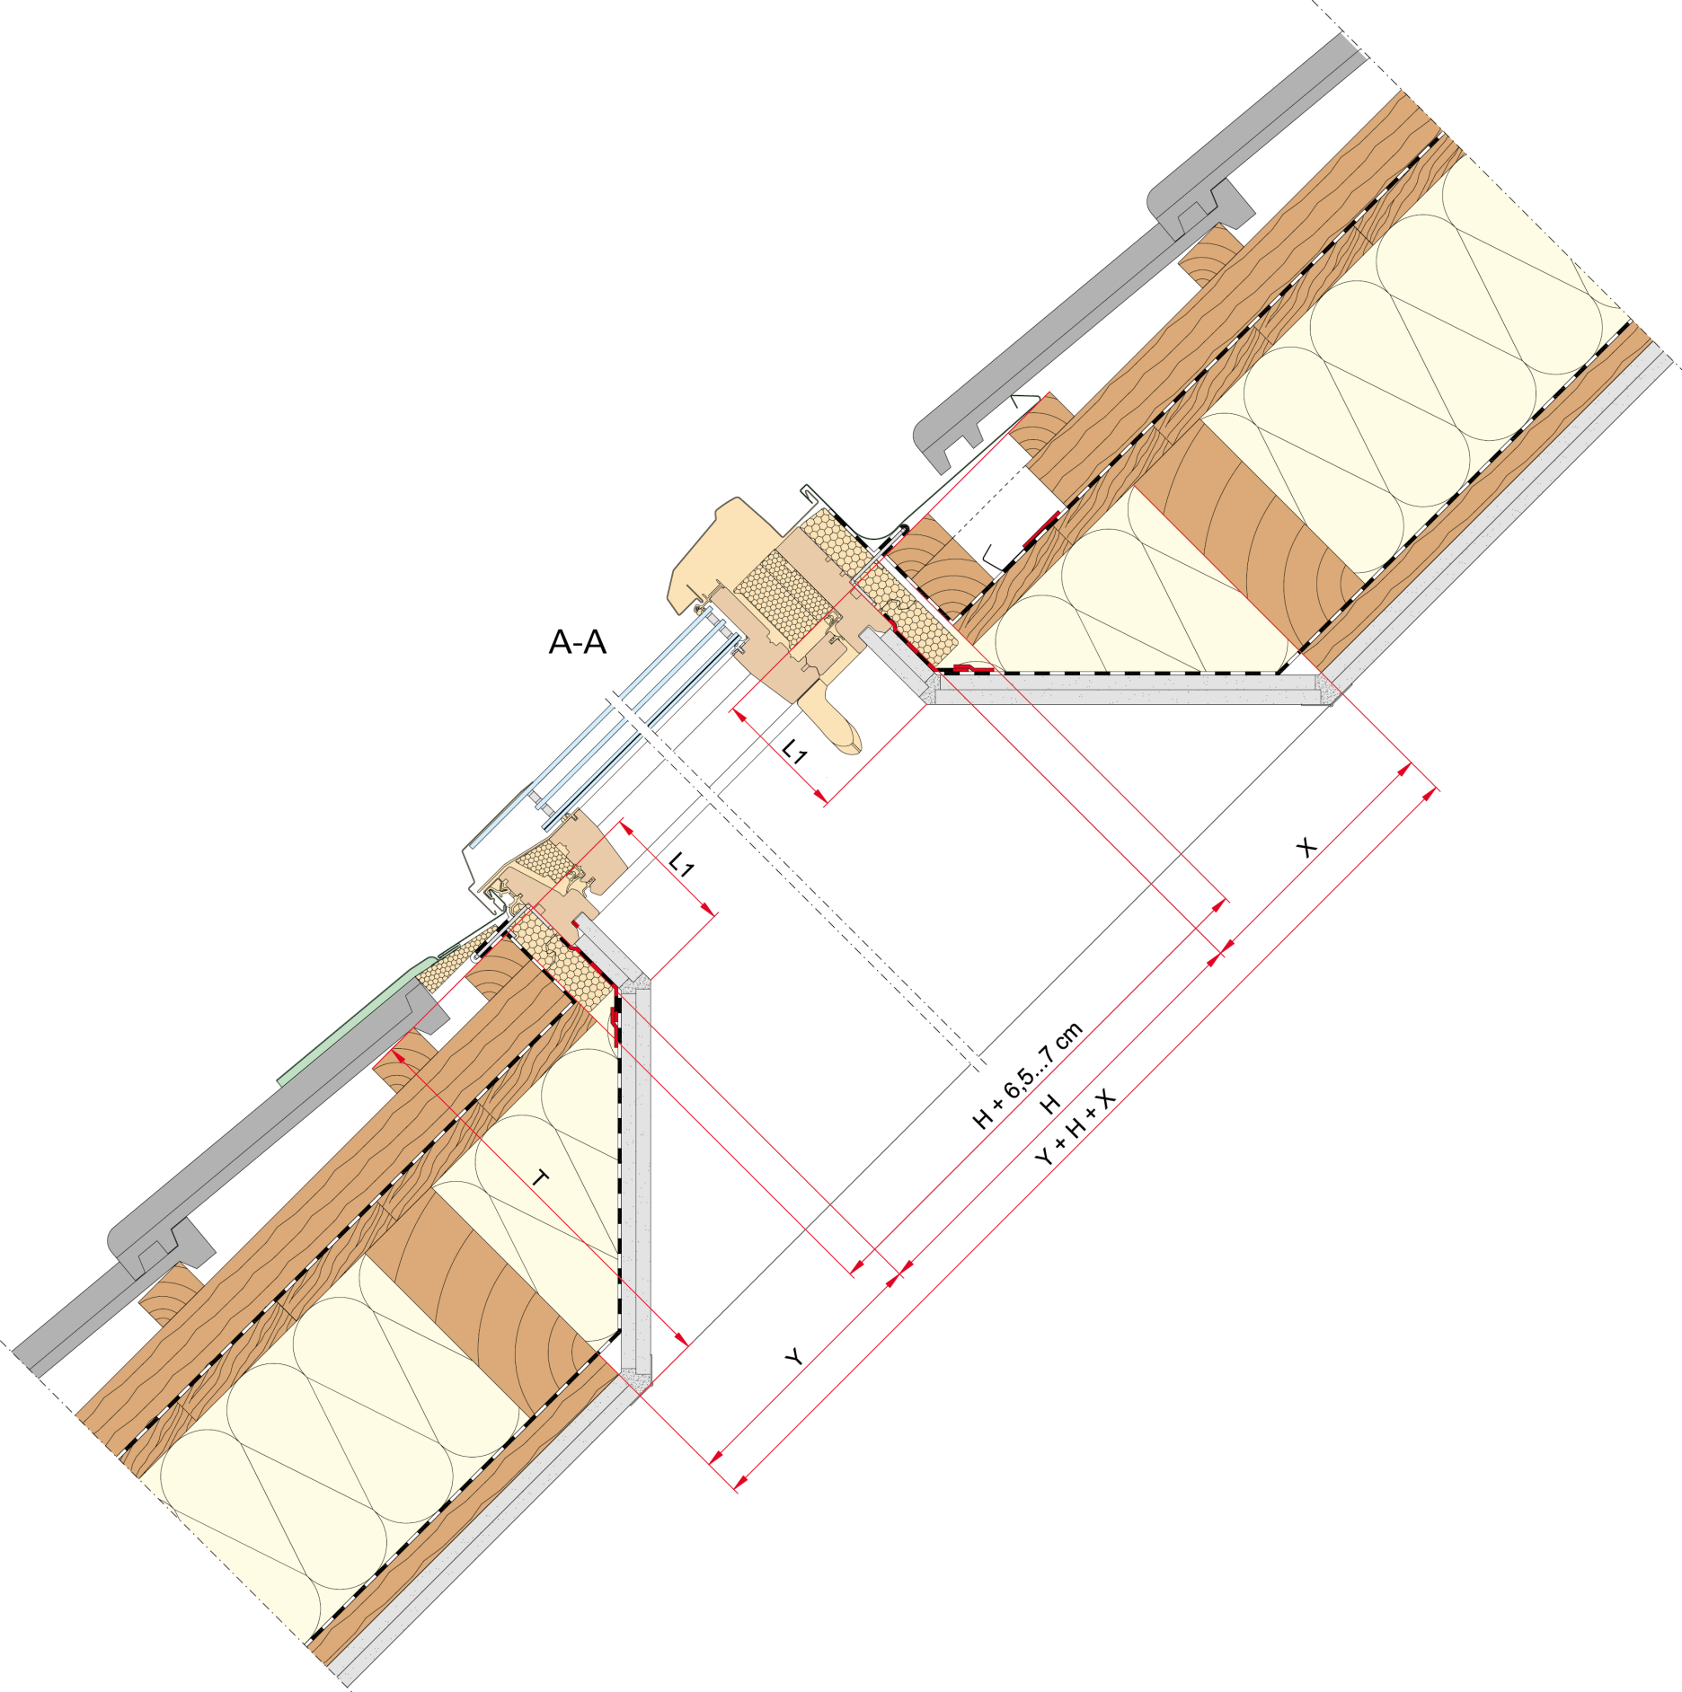
 |  |  |  |  |  |  |  |  |  |  |  | Breite für Wechsel |  | 1010 mm

